关系图
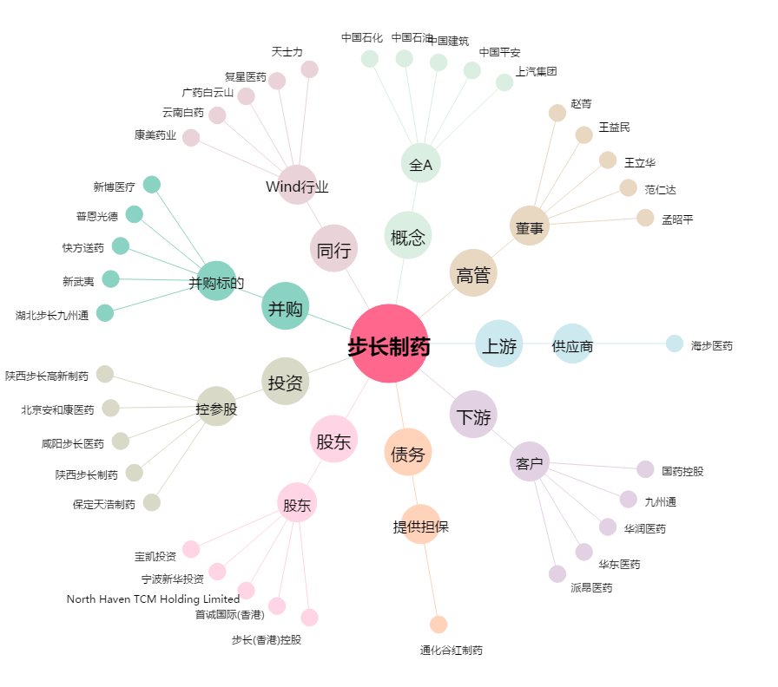
步长制药[603858.SH] - 关系概览图

